상품제안서
바쏘 프롬 휴대용 캡슐 양산 겸 우산 | 상품코드: F32568

 |  |  |  |  |  |  | 02-412-0044 | www.easy1.co.kr
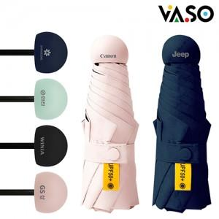

【상세/제작정보】 | <p><span style="font-size: 14pt;"><b>* 배송비 - 한박스 50개 / 5500원 별도&nbsp;</b></span></p>

【인쇄/포장옵션】 | 레이저, 컬러필름인쇄 / 포장지포장

【공급단가】 | 수량 | 100~ | 300~ | 500~ | 1,000~ | 3,000~
*VAT별도 | 단가 | 5,050원 | 4,800원 | 4,680원 | 4,600원 | 4,520원

【상품 URL】 | https://easy1.co.kr:443/src/goods_detail.php?gdno=32568

